Product_Comparison_Report_2015
Изображение модели |  |  | 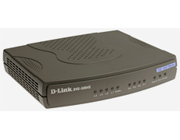 |  |  |  | 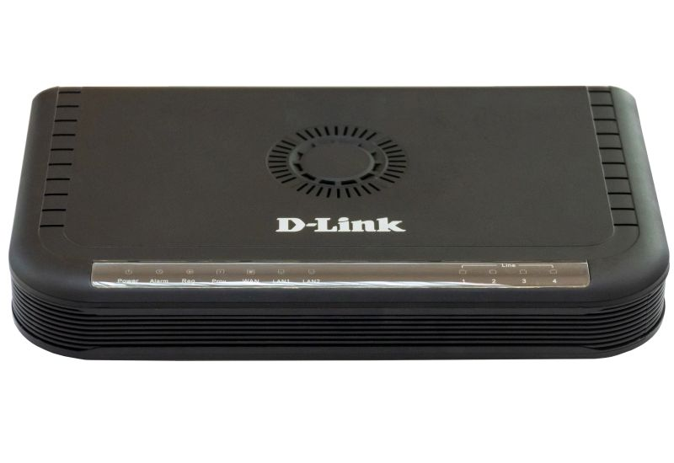
Модель (ревизия) | DVG-2101S | DVG-7111S (B1) | DVG-5004S (A1,B1) | DVG-5004S (C1, D1) | DVG-5008SG | DVG-6004S (A1,B1) | DVG-6004S (C1) | DVG-6008S | DVG-2024S | DVG-2016S (A1, A2, B1) | DVG-2016S (C1) | DVG-2032S (A1, A2, B1) | DVG-2032S/16CORU (B1) | DVG-2032S/16CO (С1) | DVG-3016S | DVG-3032S
Интерфейсы
FXO порты RJ-11 | Нет | 1 | Нет | Нет | Нет | 4 | 4 | 8 | Нет | Нет | Нет | Нет | Нет | Нет | 16 (переходник RJ-21) | 32 (переходник 2xRJ-21)
FXS порты RJ-11 | 1 | 1 | 4 | 4 | 8 | Нет | Нет | Нет | 24 (переходник c RJ-21) | 16 (переходник c RJ-21) | 16 (переходник c RJ-21) | 32 (переходник 2xRJ-21) | 16 (переходник RJ-21), до 32* | 16 (переходник RJ-21), до 32* | Нет | Нет
Совместимые модули портов |  |  |  |  |  |  |  |  |  |  | DVG-2032S/16MO (C1) |  |  | DVG-2032S/16MO (C1)
 | Нет | Нет | Нет | Нет | Нет | Нет | Нет | Нет | Нет | DVG-2032S/16MORU (A1, A2) | DVG-2032S/16MORU (A1, A2) | DVG-2032S/16MORU (A1, A2) | DVG-2032S/16MORU (A1, A2) | DVG-2032S/16MORU (A1, A2) | - | -
 |  |  |  |  |  |  |  |  |  | DVG-2032S/16MORU (B1)** | DVG-2032S/16MORU (B1) | DVG-2032S/16MORU (B1)** | DVG-2032S/16MORU (B1) | DVG-2032S/16MORU (B1)
Модули портов в комплекте с устройством | Нет | Нет | Нет | Нет | Нет | Нет | Нет | Нет | Нет | 1x16FXS | 1x16FXS | 2x16FXS | 1x16FXS | 1x16FXS | 1x16FXO | 2x16FXO
Возможность установки дополнительного модуля | Нет | Нет | Нет | Нет | Нет | Нет | Нет | Нет | Нет | Нет | Нет | Нет | 1x16FXS | 1x16FXS | Нет | Нет
WAN порт RJ-45 | 1х 10/100Мб/с | 1х 10/100Мб/с | 1х 10/100Мб/с | 1х 10/100Мб/с | 1х 10/100/1000Мб/с | 1х 10/100Мб/с | 1х 10/100/1000Мб/с | 1х 10/100Мб/с | 1х 10/100Мб/с | 1х 10/100Мб/с | 1х 10/100Мб/с | 1х 10/100Мб/с | 1х 10/100Мб/с | 1х 10/100Мб/с | 1х 10/100Мб/с | 1х 10/100Мб/с
LAN порт RJ-45 | Нет | 1х 10/100Мб/с | 4х 10/100Мб/с | 4х 10/100Мб/с | 4х 10/100/1000Мб/с | 4х 10/100Мб/с | 2х 10/100/1000Мб/с | 4х 10/100Мб/с | 1х 10/100Мб/с | 1х 10/100Мб/с | 1х 10/100Мб/с | 1х 10/100Мб/с | 1х 10/100Мб/с | 1х 10/100Мб/с | 1х 10/100Мб/с | 1х 10/100Мб/с
Внешний адаптер питания | Да | Да | Да | Да | Да | Да | Да | Да | Нет | Нет | Нет | Нет | Нет | Нет | Нет | Нет
Возможность заземления | Нет | Нет | Да | Да | Да | Нет | Да | Да | Да | Да | Да | Да | Да | Да | Да | Да
Технические характеристики
Сигнальные протоколы | SIP | SIP | SIP | SIP | SIP | SIP | SIP | SIP | SIP | SIP | SIP | SIP | SIP | SIP | SIP | SIP
Поддерживаемые кодеки | G.711a/u (64 Кбит/с) | G.711a/u (64 Кбит/с) | G.711a/u (64 Кбит/с) | G.711a/u (64 Кбит/с) | G.711a/u (64 Кбит/с) | G.711a/u (64 Кбит/с) | G.711a/u (64 Кбит/с) | G.711a/u (64 Кбит/с) | G.711a/u (64 Кбит/с) | G.711a/u (64 Кбит/с) | G.711a/u (64 Кбит/с) | G.711a/u (64 Кбит/с) | G.711a/u (64 Кбит/с) | G.711a/u (64 Кбит/с) | G.711a/u (64 Кбит/с) | G.711a/u (64 Кбит/с)
 | G.729A/B/AB (8 Кбит/с) | G.729A/B/AB (8 Кбит/с) | G.729A/B/AB (8 Кбит/с) | G.729A/B/AB (8 Кбит/с) | G.729A/B (8 Кбит/с) | G.729A/B (8 Кбит/с) | G.729A/B (8 Кбит/с) | G.729A (8 Кбит/с) | G.729A (8 Кбит/с) | G.729A (8 Кбит/с) | G.729A (8 Кбит/с) | G.729A (8 Кбит/с) | G.729A (8 Кбит/с) | G.729A (8 Кбит/с) | G.729A (8 Кбит/с) | G.729A (8 Кбит/с)
 | G.726 | G.726-32 | G.726-32 | G.726-32 | G.726-32 | G.726-32 | G.726-32 | G.726-32 | G.726-32 | G.726-32 | G.726-32 | G.726-32 | G.726-32 | G.726-32 | G.726-32 | G.726-32
 | G.723.1 (6.3/5,3Кбит/с)*** | G.723.1 (6.3/5,3Кбит/с) | G.723.1 (6.3/5,3Кбит/с) | G.723.1 (6.3/5,3Кбит/с) | G.723.1 (6.3/5,3Кбит/с) | G.723.1 (6.3/5,3Кбит/с) | G.723.1 (6.3/5,3Кбит/с) | G.723.1 (6.3/5,3Кбит/с) | G.723.1 (6.3/5,3Кбит/с) | G.723.1 (6.3/5,3Кбит/с) | G.723.1 (6.3/5,3Кбит/с) | G.723.1 (6.3/5,3Кбит/с) | G.723.1 (6.3/5,3Кбит/с) | G.723.1 (6.3/5,3Кбит/с) | G.723.1 (6.3/5,3Кбит/с) | G.723.1 (6.3/5,3Кбит/с)
 | G.722 | G.722 |  |  | G.722 |  | G.722
 | iLBC *** | iLBC |  |  | iLBC |  | GSM
 |  | GSM |  |  | GSM
Эхо-подавление | G.168 | G.165/G.168 | G.168 | G.168 | G.165/G.168 | G.168 | G.168 | G.168 | G.168 | G.168 | G.168 | G.168 | G.168 | G.168 | G.168 | G.168
Генерация комфортного шума | Опционально | Опционально | Опционально | Опционально | Опционально | Опционально | Опционально | Опционально | Опционально | Опционально | Опционально | Опционально | Опционально | Опционально | Опционально | Опционально
Регулируемый Jitter-буфер | Да | Да | Да | Да | Да | Да | Да | Да | Да | Да | Да | Да | Да | Да | Да | Да
Обнаружение голосовой активности | Да | Да | Да | Да | Да | Да | Да | Да | Да | Да | Да | Да | Да | Да | Да | Да
Сетевые характеристики
DHCP-Клиент | Да | Да | Да | Да | Да | Да | Да | Да | Да | Да | Да | Да | Да | Да | Да | Да
Статический IP-адрес | Да | Да | Да | Да | Да | Да | Да | Да | Да | Да | Да | Да | Да | Да | Да | Да
PPPoE-клиент | Да | Да | Да | Да | Да | Да | Да | Да | Да | Да | Да | Да | Да | Да | Да | Да
PPTP-Клиент | Да | Да | Да | Да | Да | Да | Да | Да | Да | Да | Да | Да | Да | Да | Да | Да
L2TP-Клиент | Да | Да | Нет | Нет | Нет | Нет | Нет | Нет | Нет | Нет | Нет | Нет | Нет | Нет | Нет | Нет
Поддержка IPv6 | Нет | Нет | Нет | Нет | Да | Нет | Нет | Нет | Нет | Нет | Нет | Нет | Нет | Нет | Нет | Нет
Поддержка QoS 802.1p, VLAN 802.1Q | Да | Да | Да | Да | Да | Да | Да | Да | Да | Да | Да | Да | Да | Да | Да | Да
Поддержка ToS | Да | Да | Да | Да | Да | Да | Да | Да | Да | Да | Да | Да | Да | Да | Да | Да
Преодоление NAT | Rport | Rport | Rport | Rport | Rport | Rport | Rport | Rport | Rport | Rport | Rport | Rport | Rport | Rport | Rport | Rport
 | STUN | STUN | STUN | STUN | STUN | STUN | STUN | STUN | STUN | STUN | STUN | STUN | STUN | STUN | STUN | STUN
 | NAT Public IP | NAT Public IP | NAT Public IP | NAT Public IP | NAT Public IP | NAT Public IP | NAT Public IP | NAT Public IP | NAT Public IP | NAT Public IP | NAT Public IP | NAT Public IP | NAT Public IP | NAT Public IP | NAT Public IP | NAT Public IP
 | Keep Alive | Keep Alive | Keep Alive | Keep Alive | Keep Alive | Keep Alive | Keep Alive | Keep Alive | Keep Alive | Keep Alive | Keep Alive | Keep Alive | Keep Alive | Keep Alive | Keep Alive | Keep Alive
Функция маршрутизатора | Нет | Да | Да | Да | Да | Да | Да | Да | Да | Да | Да | Да | Да | Да | Да | Да
Функция моста (bridge) | Нет | Да | Да | Да | Да | Да | Да | Да | Да | Да | Да | Да | Да | Да | Да | Да
Управление / удалённое конфигурирование
Web-интерфейс | Да | Да | Да | Да | Да | Да | Да | Да | Да | Да | Да | Да | Да | Да | Да | Да
Telnet | Да | Да | Да | Да | Да | Да | Да | Да | Да | Да | Да | Да | Да | Да | Да | Да
IVR | Да | Да | Да | Да | Да | Да | Да | Да | Да | Да | Да | Да | Да | Да | Да | Да
SNMP | Нет | Опционально | Да | Да | Да | Да | Да | Да | Да | Да | Да | Да | Да | Да | Да | Да
TR069 | Опционально | Опционально | Опционально | Опционально | Да | Опционально | Да | Опционально | Опционально | Опционально | Опционально | Опционально | Опционально | Опционально | Опционально | Опционально
Autoprovision (обновление ПО) | Нет | Да | Опционально | Опционально | Опционально | Да | Опционально | Опционально | Опционально | Опционально | Опционально | Опционально | Опционально | Опционально | Опционально | Опционально
Обновление ПО с удалённого сервера | TFTP/FTP/HTTP | TFTP/FTP/HTTP | TFTP/FTP/HTTP | TFTP/FTP/HTTP | TFTP/FTP/HTTP | TFTP/FTP/HTTP | TFTP/FTP/HTTP/HTTPS | TFTP/FTP/HTTP | TFTP/FTP/HTTP | TFTP/FTP/HTTP | TFTP/FTP/HTTP | TFTP/FTP/HTTP | TFTP/FTP/HTTP | TFTP/FTP/HTTP | TFTP/FTP/HTTP | TFTP/FTP/HTTP
Функции VoIP
Серверы SIP | 1 | 1 | 3 | 3 | 3 | 1 | 3 | 1 | 3 | 3 | 3 | 3 | 3 | 3 | 1 | 1
Поддержка резервирования SIP | Да | Да | Да | Да | Да | Да | Да | Да | Да | Да | Да | Да | Да | Да | Да | Да
Общая учётная запись SIP | Нет | Нет | Да | Да | Да | Да | Да | Да | Да | Да | Да | Да | Да | Да | Да | Да
Регистрация на основе порта | Да | Да | Да | Да | Да | Да | Да | Да | Да | Да | Да | Да | Да | Да | Да | Да
...

